关系图
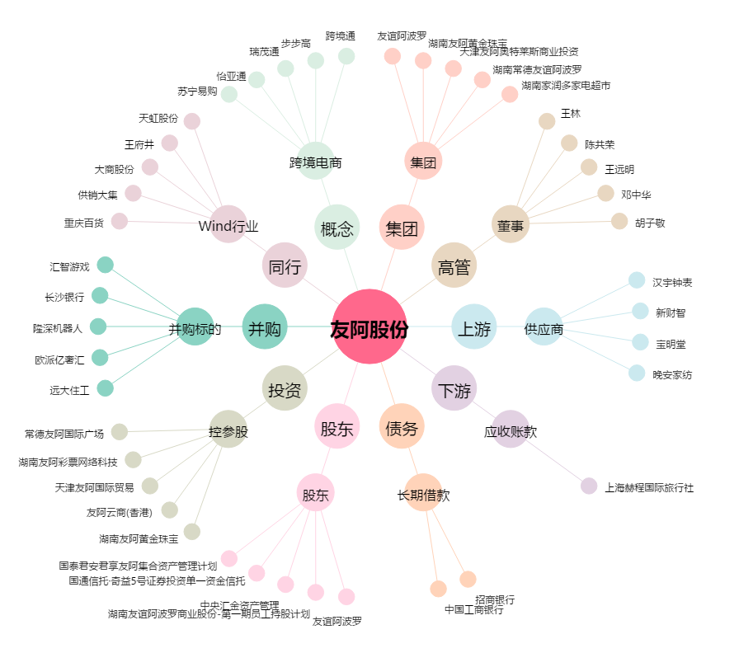
友阿股份[002277.SZ] - 关系概览图

